المؤشرات الكلية

سوق العراق للاوراق المالية
جلسة الاربعاء 2026/7/1 |  |  |  | تقرير أسعار الأسهم المتداولة لسوق العراق للأوراق المالية
الجلسة (113)
الاسهم المتداولة المدرجة و OTC |  |  | 1,221,109,716 |  |  | قيمة الأسهم المتداولة المدرجة و OTC |  | 1,829,467,767 |  |  | صفقات الشركات المدرجة وOTC | 1204
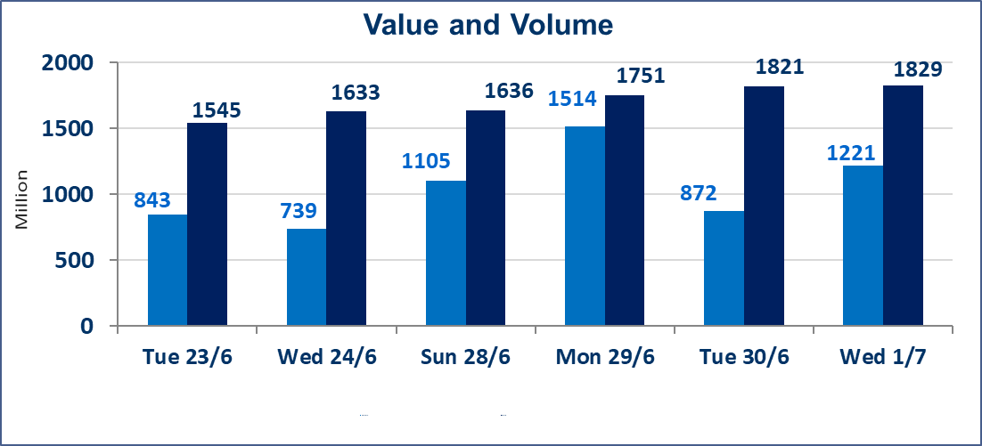
المؤشر60 ISX اليوم | 1026.53 |  | نقطة |  |  | المؤشر15 ISX اليوم | 1280.11 | نقطة
المؤشر 60 ISX السابق | 1019.39 |  | نقطة |  |  | المؤشر 15 ISX السابق | 1273.79 | نقطة
نسبة التغير | 0.70 |  | % |  |  | نسبة التغير | 0.50 | %
عدد النقاط | 7.14 |  | نقطة |  |  | عدد النقاط | 6.32 | نقطة

الشركات المدرجة | 103 | OTC | 17 | 120 |  | الشركات غير المتداولة المدرجة | 46 | OTC | 15 | 61
الشركات المتداولة | 44 | OTC | 1 | 45 |  | الشركات المرتفعة |  |  | 13
شركات الهيئة العامة |  |  |  | 5 |  | الشركات المنخفضة |  |  | 8
الموقوفة بقرار من هيأة الأوراق المالية |  |  |  | 8 |  | شركات الهيئة العامة |  |  | 1
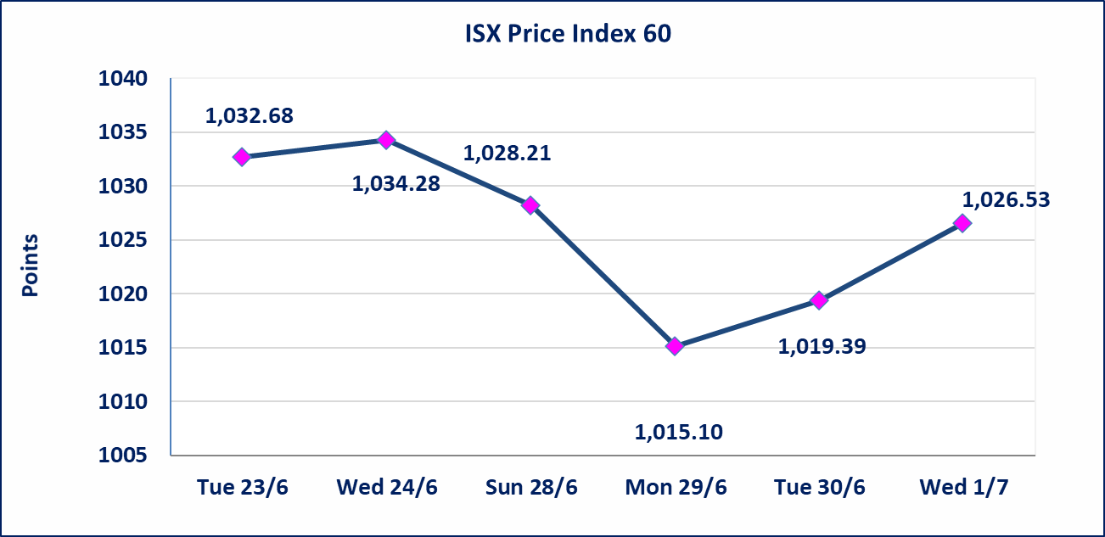
 |  |  |  |  |  | 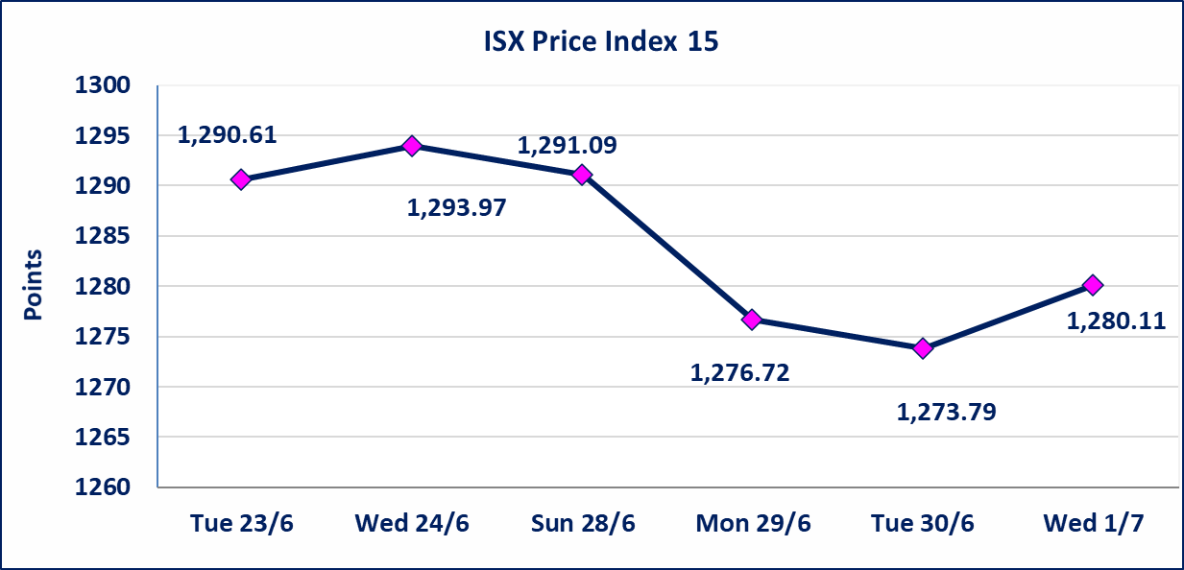

سندات اعمار الاصدارية الثالثة | تم اعادة التداول اعتبارا من جلسة 2026/7/1
اليم الازرق للتجارة العامة(SYAM) | تم البدء بعمليات ايداع شهادات اسهم المساهمين لشركة اليم الازرق للتجارة العامة إعتباراً من جلسة الاربعاء 2026/6/3
الوطنية للصناعات الغذائية (INFF) | تم البدء بعمليات ايداع شهادات اسهم المساهمين لشركة الوطنية للصناعات الغذائية إعتباراً من جلسة الاحد 2026/5/24 وسيتم اطلاق التداول لحين اكمال انتهاء الاجراءات في مركز الايداع في منصة الشركات غير المدرجة ISX-OTC.
الحد الأعلى والادنى للتغير في السعر | نسبة التغير الحدود الدنيا للحركة السعرية للاسهم من (5% الى 10%) والحدود العليا من(10% الى 25%)في كافة المنصات ماعدا منصة OTC.
Web site : www.isx-iq.net E-mail : info-isx@isx-iq.net |  |  |  |  | 07834000034 - 07711211522 : ص . ب :3607 العلوية الهاتف |  |  |  |  |  | بغداد /الكرادة/ قرب المسرح الوطني /مجاور مصرف الخليج التجاري

نسبة التغير
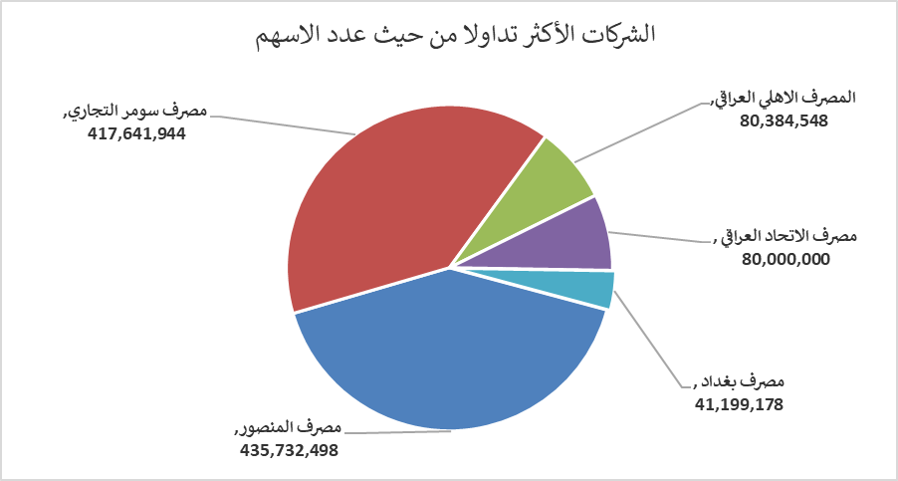
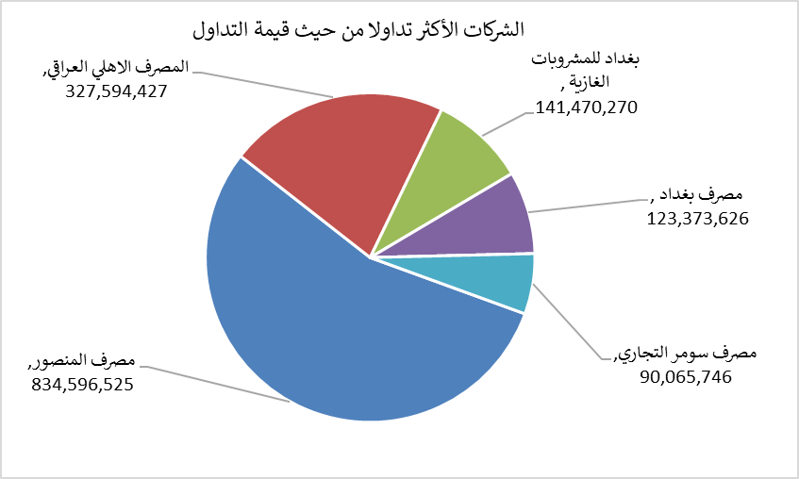
الشركات الأكثر ارتفاعاً وانخفاضاً

نسبة التغير لاسعار الاغلاق الاكثر ارتفاعاً |  |  |  | نسبة التغير لاسعار الاغلاق الاكثر انخفاضاً
اسم الشركة | اغلاق | التغير(%) | الاسهم المتداولة | اسم الشركة | اغلاق | التغير (%) | الاسهم المتداولة
مصرف سومر التجاري | 0.230 | 15.00 | 417,641,944 | بابل للانتاج الحيواني | 8.010 | -8.87 | 237,337
التمورالعراقية | 2.650 | 10.42 | 384,119 | مصرف كوردستان الدولي الاسلامي | 1.450 | -3.97 | 21,828
الخازر لانتاج المواد الانشائية | 1.250 | 8.70 | 26,306 | مصرف الاستثمار | 0.330 | -2.94 | 13,500,000
الخاتم للاتصالات | 3.950 | 5.33 | 133,596 | الهلال الصناعية | 1.520 | -1.94 | 36,972
فندق بغداد | 13.100 | 4.80 | 1,900,952 | العراقية لصناعات الكارتون | 2.700 | -1.82 | 3,253

الشركات الاكثر نشاطا حسب الاسهم المتداولة (حجم التداول) |  |  |  | الشركات الاكثر نشاطا حسب القيمة المتداولة
اسم الشركة | اغلاق | التغير(%) | الاسهم المتداولة | اسم الشركة | اغلاق | التغير (%) | القيمة المتداولة
مصرف المنصور | 1.940 | 1.04 | 435,732,498 | مصرف المنصور | 1.940 | 1.04 | 834,596,525
مصرف سومر التجاري | 0.230 | 15.00 | 417,641,944 | المصرف الاهلي العراقي | 4.050 | -0.25 | 327,594,427
المصرف الاهلي العراقي | 4.050 | -0.25 | 80,384,548 | بغداد للمشروبات الغازية | 6.720 | 0.75 | 141,470,270
مصرف الاتحاد العراقي | 0.160 | 0.00 | 80,000,000 | مصرف بغداد | 3.020 | 2.37 | 123,373,626
مصرف بغداد | 3.020 | 2.37 | 41,199,178 | مصرف سومر التجاري | 0.230 | 15.00 | 90,065,746

